상품제안서
인컬러 네츄럴 육각연필 (B) | 상품코드: S03328

 |  |  |  |  |  |  | 02-713-8555 | www.synergygift.co.kr
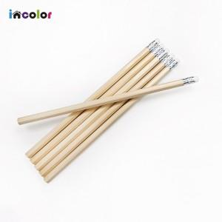 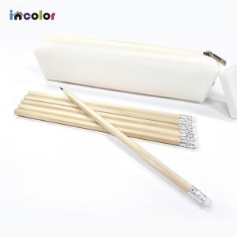 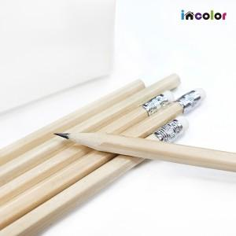

【상세/제작정보】

【인쇄/포장옵션】 | 풀칼라 / OPP(비닐)

【공급단가】 | 수량 | 1,000~ | 3,000~ | 10,000~ | 30,000~ | 100,000~
*VAT별도 | 단가 | 98원 | 89원 | 83원 | 82원 | 79원

【상품 URL】 | https://www.synergygift.co.kr:443/src/goods_detail.php?gdno=9743

